Лист1
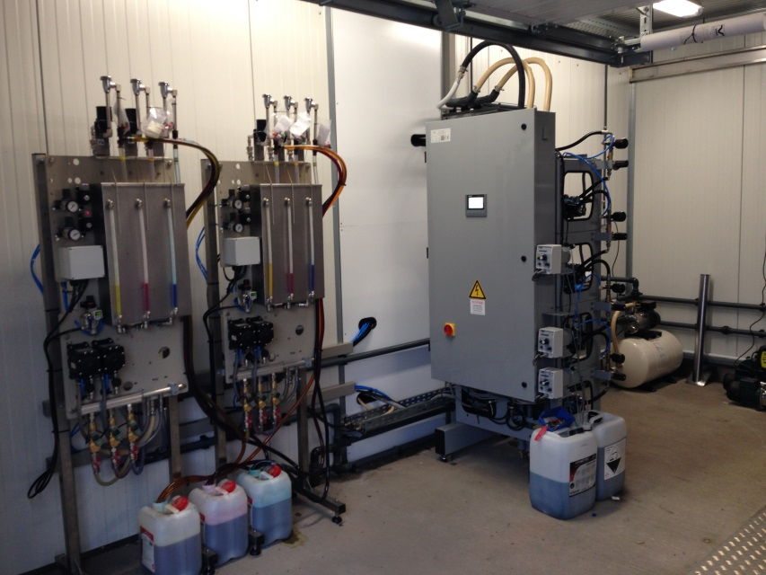
 |  |  |  |  |  |  | ООО "Владирус"
 |  |  |  |  |  |  | г. Подольск, ул. Правды, д.34
 |  |  |  |  |  |  | тел. 8 (495) 505 68 39
 |  |  |  |  |  |  | моб. 8 916 793 80 08
Оборудование ISTOBAL (Испания) |  |  |  |  |  |  | info@istobal-rf.ru

Модель: AVANT
Комплект оборудования для 2-8 постов
- от 4 до 8 программ мойки
- система оплаты: купюры и монеты

Ключевые комплектующие
- управление SIEMENS (Германия)
- помпа CAT PUMPS 5CP2150W (Япония)
- электродвигатель ICME (Италия)
- клапана burkert (Германия)
- монетоприемники COMESTERO (Италия)
- компрессор FIAC (Италия)
- пистолеты R+M (Германия)

Комплект оборудования для мойки самообслуживания

Основной комплект оборудования для мойки самообслуживания AVANT | 2 поста | 3 поста | 4 поста | 5 постов | 6 постов | 7 постов | 8 постов
Программы мойки: | 17,060 € | 22,408 € | 28,876 € | 36,817 € | 42,355 € | 48,206 € | 54,047 €
1. Мойка с шампунем
2. Ополаскивание
3. Воск
4. Горячая вода
Состав комплекта: мойка AVANT, пульты управеления с купюроприемником и монетоприемником, помпа 120 бар 3 кВт: консоли, пистолет, держатель, шланги. Полный комплект для запуска мойки

Дополнительные программы мойки, увеличение функций
Программа ПЕНА через отдельный пистолет | 3,509 € | 4,814 € | 6,151 € | 8,265 € | 9,565 € | 10,956 € | 12,315 €
Программа ЦВЕТНАЯ ПЕНА, через отдельный пистолет | 5,169 € | 6,340 € | 9,685 € | 11,647 € | 12,957 € | 15,437 € | 16,910 €
Программа Щетка с пеной | 2,346 € | 3,319 € | 4,292 € | 5,665 € | 6,638 € | 7,611 € | 8,584 €
Программа обдува воздухом | 560 € | 831 € | 1,102 € | 1,371 € | 1,700 € | 1,992 € | 2,283 €
Компрессор | 695 € | 695 € | 695 € | 695 € | 1,084 € | 1,084 € | 1,084 €
Программа Антимошка | 740 € | 900 € | 1,085 € | 1,690 € | 1,850 € | 2,040 € | 2,220 €
Программа Мойка дисков (через пистолет ВД) | 740 € | 900 € | 1,085 € | 1,690 € | 1,850 € | 2,040 € | 2,220 €

Дополнительные опции для мойки
Система антифрост ЗАМКНУТАЯ (для экономии воды) | 2,500 € | 2,615 € | 2,730 € | 2,845 € | 2,960 € | 3,075 € | 3,190 €
Система антифрост проточная, со сбросом воды в канализацию | 596 € | 596 € | 596 € | 755 € | 755 € | 755 € | 755 €
Цветной сенсорный экран на корпусе мойки | 540 € | 540 € | 540 € | включен в основной комплект
Частные преобразователи | 1,040 € | 1,560 € | 2,080 € | 2,600 € | 3,120 € | 3,640 € | 4,160 €
Держатели ковриков нерж.сталь (по 4 шт. на пост) | 144 € | 216 € | 288 € | 360 € | 432 € | 504 € | 576 €
Умягчитель воды | 1000 л/ч | 1500 л/ч | 2000 л/ч | 2500 л/ч | 3000 л/ч | 3500 л/ч | 4000 л/ч
 | 1,500 € | 1,600 € | 1,800 € | 2,200 € | 2,400 € | 2,700 € | 3,000 €
Деминерализатор обратный осмос, дополнительная программа "ОСМОС" | 250 л/ч | 250 л/ч | 450 л/ч | 750 л/ч | 750 л/ч | 900 л/ч | 900 л/ч
 | 5,000 € | 5,000 € | 5,500 € | 6,000 € | 6,000 € | 7,000 € | 7,000 €
Система интернет мониторинга мойки | 1,656 €

Дополнительное оборудование
Пылесос самообслуживания на 2 поста, 220 V | 3,150 €
Пылесос самообслуживания на 2 поста, 380 V | 6,500 €
Аппарат по разливу незамерзающей жидкости | 4,050 €
Система приема банковских карт VISA и MASTERCARD | 4,051 €
Хлопушки для выбивания ковриков | 450 €

